Лист1
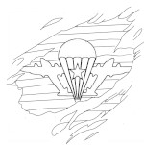 Прайс лист 3 августа 2026

 |  |  |  |  |  |  | Розница

 |  |  |  |  | Рулон | Погонный метр | от 5 руонов | от 10 рул. | от 20 рул. | описание на сайте | Видео
 | Спаттерные пленки |  | VLT | IRCUT
 |  | ГИБРИДНАЯ SP 6595 | 62 | 99 | 35262 | 1970 | 34271 | 33281 | 32290 | посмотреть
 |  | ГИБРИДНАЯ SP 6595 20 пм | 62 | 99 | 27034 |  | 26275 | 25515 | 24756 | посмотреть | Обычный рулон с намоткой 20 х 1.5 м = 30 м2
 |  | СПАТТЕРНАЯ SP 6575 | 63 | 75 | 29860 | 1770 | 29066 | 28272 | 27478 | посмотреть
 |  | СПАТТЕРНАЯ SP 7560 | 74 | 60 | 29860 | 1770 | 29066 | 28272 | 27478 | посмотреть | видео

 |  |  |  |  | Розница
 | Атермальные пленки |  | VLT | IRCUT | Рулон | Погонный метр | от 5 руонов | от 10 рул. | от 20 рул.
 |  | NANOCERAMIC BLUE 7095 | 72 | 94 | 28134 | 1670 | 27341 | 26549 | 25756 | посмотреть
 |  | NANOCERAMIC BLUE 7095 20 пм | 72 | 94 | 21569 |  | 20962 | 20354 | 19746 | посмотреть | Обычный рулон с намоткой 20 х 1.5 м = 30 м2
 |  | новинка SFCeramic 7585 4mil | 71 | 90 | 19955 | 980 | 19113 | 18271 | 17429 | посмотреть
 |  | NANOCERAMIC IR 7090 | 74 | 90 | 19986 | 990 | 19375 | 18764 | 18153 | посмотреть
 |  | новинка Clear Blue 8080 | 80 | 83 | 19990 | 990 | 19349 | 18708 | 18068 | посмотреть
 |  | новинка NANOCERAMIC BLUESTAR75 | 80 | 83 | 19335 | 950 | 18691 | 18046 | 17402 | посмотреть
 |  | NANOCERAMIC Titanium 05 | 5 | 95 | 12022 | 710 | 11424 | 10826 | 10228 | посмотреть
 |  | NANOCERAMIC Titanium 18 | 18 | 75 | 12022 | 710 | 11424 | 10826 | 10228 | посмотреть
 | акция 1 рулон Titanium 18, 35, 50 (20 пм) |  |  |  | 5999
 |  | NANOCERAMIC Titanium 35 | 36 | 50 | 12022 | 710 | 11424 | 10826 | 10228 | посмотреть
 |  | NANOCERAMIC Titanium 50 | 50 | 40 | 12022 | 710 | 11424 | 10826 | 10228 | посмотреть
 |  | NANOCERAMIC Titanium 50 20 пм | 50 | 40 | 9217 |  | 8758 | 8300 | 7842 | посмотреть |  | Обычный рулон с намоткой 20 х 1.5 м = 30 м2
 |  | NANOCERAMIC Titanium 70 | 72 | 95 | 29893 | 1670 | 28903 | 27912 | 26922 | посмотреть
 |  | NANO LIGHT BLUE | 60 | 61 | 12425 | 610 | 11816 | 11694 | 11572 | посмотреть | видео
 |  | NANO LIGHT BLUE 20 пм | 60 | 61 | 5999 |  | 9059 | 8965 | 8872 | посмотреть | видео | Обычный рулон с намоткой 20 х 1.5 м = 30 м2
 |  | NANOCERAMIC IR 6050 | 60 | 35 | 8180 | 400 | 7853 | 7526 | 7198 | посмотреть | качественная, темная, отражает 35%

 |  |  |  |  | Розница
 | Солнцезащитные пленки |  | VLT | IRCUT | Рулон | Погонный метр | от 5 руонов | от 10 рул. | от 20 рул.
 |  | SILVER 1 Extra | 1 | 100 | 8989 | 540 | 8775 | 8560 | 8345 | посмотреть | видео
 |  | SILVER 5 Extra | 8 | 97 | 8891 | 530 | 8676 | 8461 | 8246 | посмотреть
 |  | спец. скидка от 5 рул - SILVER 10 Extra | 10 | 95 | 7946 | 480 | 7731 | 7516 | 7302 | посмотреть | видео
 |  | SILVER 15 Extra | 16 | 92 | 8375 | 500 | 8161 | 7946 | 7731 | посмотреть
 |  | SILVER 15 Extra 20 пм | 16 | 92 | 6421 |  | 6256 | 6092 | 5927 | посмотреть
 |  | SILVER 35 Extra | 40 | 77 | 8989 | 540 | 8775 | 8560 | 8345 | посмотреть

 |  | SILVER 5 Norma | 6 | 96 | 7790 | 490 | 7600 | 7410 | 7220 | посмотреть | видео
 |  | SILVER 5 Norma 20 пм | 6 | 96 | 5972 |  | 5827 | 5681 | 5535 | посмотреть | видео | Обычный рулон с намоткой 20 х 1.5 м = 30 м2
 |  | SILVER 15 Norma | 15 | 94 | 8170 | 510 | 7980 | 7790 | 7600 | посмотреть
 |  | SILVER 15 Norma 20 пм | 15 | 94 | 6264 |  | 6118 | 5972 | 5827 | посмотреть |  | Обычный рулон с намоткой 20 х 1.5 м = 30 м2
 |  | SILVER 25 Norma | 26 | 80 | 7220 | 430 | 7030 | 6840 | 6650 | посмотреть
 |  | SILVER 35 Norma | 36 | 79 | 7790 | 490 | 7600 | 7410 | 7220 | посмотреть
 |  | SILVER 60 Norma | 67 | 43 | 6992 | 410 | 6802 | 6612 | 6422 | посмотреть

 |  | бронза наружу SILVER BRONZE | 14 | 86 | 9956 | 620 | 9766 | 9576 | 9386 | посмотреть | бронза снаружи, силвер изнутри
 |  | сильвер наружу BRONZE SILVER | 14 | 86 | 9956 | 490 | 9766 | 9576 | 9386 | посмотреть | бронза изнутри, силдвер снаружи
 |  | новинка SILVER BLUE 15 Extra | 19 | 80 | 10995 | 660 | 10780 | 10566 | 10351 | посмотреть | качественная, голубой оттенок
 |  | сильвер наружу BLACK SILVER 15 | 15 | 77 | 9956 | 600 | 9766 | 9576 | 9386 | посмотреть | black внутрь комнаты
 |  | сильвер наружу BLACK DARK SILVER | 2 | 74 | 9956 | 600 | 9766 | 9576 | 9386 | посмотреть

 |  |  |  |  | Розница
 | Не зеркальные солнцезащитные |  |  |  | Рулон | Погонный метр | от 5 руонов | от 10 рул. | от 20 рул.
 |  | SOLAR BRONZE 20 | 23 | 60 | 11040 | 660 | 10839 | 10638 | 10438 | посмотреть | видео
 |  | SOLAR BRONZE 20 20 пм | 23 | 60 | 8464 |  | 8310 | 8156 | 8002 | посмотреть | видео | Обычный рулон с намоткой 20 х 1.5 м = 30 м2
 | акция 1 рулон Solar Bronze 20 (20 пм) |  |  |  | 5999
 |  | CARBON 0580 | 5 | 80 | 12808 | 760 | 12417 | 12027 | 11636 | посмотреть
 |  | DCARBON 0575 | 5 | 76 | 10450 | 620 | 10260 | 10070 | 9880 | посмотреть | видео
 |  | DCARBON 1560 | 15 | 61 | 9690 | 570 | 9500 | 9310 | 9120 | посмотреть | видео
 |  | DCARBON 3045 | 32 | 44 | 8930 | 530 | 8740 | 8550 | 8360 | посмотреть | видео
 |  | DCARBON 3045 20 пм | 32 | 44 | 6846 |  | 6701 | 6555 | 6409 | посмотреть | видео | Обычный рулон с намоткой 20 х 1.5 м = 30 м2
 |  | Black 18% - DCARBON 1850 | 18 | 50 | 8930 | 530 | 8740 | 8550 | 8360 | посмотреть

 |  |  |  |  | Розница
 | Бронирующие пленки |  | VLT | IRCUT | Рулон | Погонный метр | от 5 руонов | от 10 рул. | от 20 рул.
 |  | SAFETY 50 (2 MIL) Protector | 90 |  | 7236 | 430 | 7030 | 6823 | 6616 | посмотреть | видео
 |  | SAFETY 3 MIL Protector | 90 |  | 7884 | 470 | 7586 | 7289 | 6991 | посмотреть | видео
 |  | SAFETY 100 (4 MIL) Protector | 90 |  | 8892 | 530 | 8699 | 8505 | 8312 | посмотреть | видео
 |  | SAFETY 100 (4 MIL) 20 пм | 90 |  | 6817 |  | 6669 | 6521 | 6372 | посмотреть | видео
 |  | кл. защ. Р1А / SAFETY 200 (7 MIL) Protector | 90 |  | 16410 |  | 16101 | 15791 | 15481 | посмотреть | видео
 |  | SAFETY 200 (7 MIL) 20 пм | 90 |  | 12581 |  | 12344 | 12106 | 11869 | посмотреть | видео | Обычный рулон с намоткой 20 х 1.5 м = 30 м2
 | кл. защ. Р1А / SAFETY 8 MIL Protector |  | 90 |  | 17314 |  | 16961 | 16607 | 16254 | посмотреть | видео
 |  | SAFETY 8 MIL 20 пм | 90 |  | 13274 |  | 13003 | 12732 | 12461 | посмотреть | видео | Обычный рулон с намоткой 20 х 1.5 м = 30 м2
 | новинка SAFETY 8 MIL (ширина 183см) Protector |  | 90 |  | 23350 |  | 22780 | 22211 | 21641 | посмотреть | видео
 |  | кл. защ. Р2А / SAFETY 300 (12 MIL) Protector | 90 |  | 26604 |  | 26083 | 25561 | 25039 | посмотреть
 | кл. защиты Р3А - SAFETY 300 + SAFETY 7/8 MIL кл. защиты Р4А - 2 х SAFETY 300

 |  |  |  |  | Розница
 | Декоративные пленки |  | VLT | IRCUT | Рулон | Погонный метр | от 5 руонов | от 10 рул. | от 20 рул.
 |  | полосы искажения RIBS CLEAR |  |  | 18998 | 1060 | 18354 | 17710 | 17066 | посмотреть
 |  | новинка Line 25 White |  |  | 8208 | 460 | 7828 | 7448 | 7068 | посмотреть
 |  | новинка Line 5 White |  |  | 8208 | 460 | 7828 | 7448 | 7068 | посмотреть
 |  | новинка Clear Black Grid |  |  | 8186 | 460 | 7748 | 7310 | 6873 | посмотреть
 | BROWN MATTE EXTRA |  | 38 |  | 16103 | 900 | 15223 | 14343 | 13463 | посмотреть
 |  | BROWN MATTE EXTRA 20 пм | 38 |  | 12346 |  | 11671 | 10996 | 10322 |  |  | Обычный рулон с намоткой 20 х 1.5 м = 30 м2
 |  | COFFEE BROWN 15 (Бронза 15) | 20 |  | 9000 | 530 | 8641 | 8283 | 7924 | посмотреть
 |  | COFFEE BROWN 15 20 пм | 20 |  | 6900 |  | 6625 | 6350 | 6075 |  |  | Обычный рулон с намоткой 20 х 1.5 м = 30 м2
 | акция 1 рулон COFFE BROWN 15, 30 (20 пм) |  |  |  | 4999 |  |  |  |  | посмотреть
 |  | COFFEE BROWN 30 (Бронза 30) | 33 |  | 9000 | 530 | 8641 | 8283 | 7924 | посмотреть
 |  | COFFEE BROWN 30 20 пм | 33 |  | 6900 |  | 6625 | 6350 | 6075 |  |  | Обычный рулон с намоткой 20 х 1.5 м = 30 м2
 |  | WHITE OUT | 5 |  | 10488 | 520 | 10108 | 9728 | 9348 | посмотреть
 |  | WHITE MATTE 20 | 18 |  | 8208 | 460 | 7828 | 7448 | 7068 | посмотреть | видео
 |  | WHITE MATTE 35 | 36 |  | 8208 | 460 | 7828 | 7448 | 7068 | посмотреть | видео
 |  | 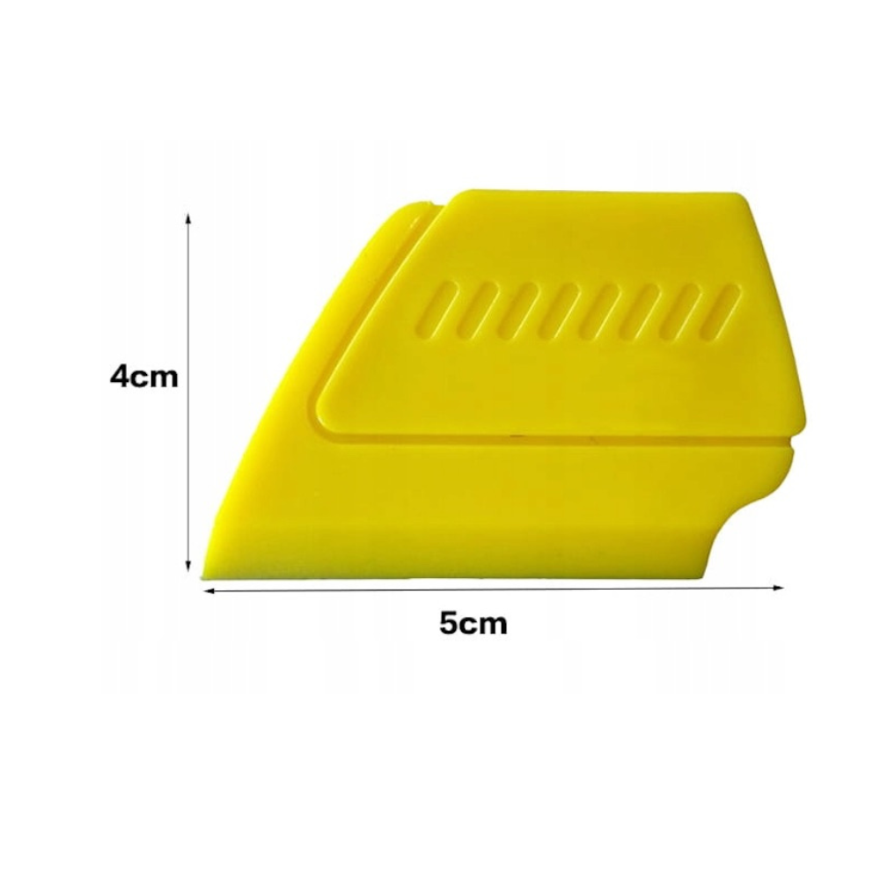 WHITE MATTE 35 20 пм | 36 |  | 6293 |  | 6001 | 5710 | 5419 | посмотреть | видео | Обычный рулон с намоткой 20 х 1.5 м = 30 м2
 |  | 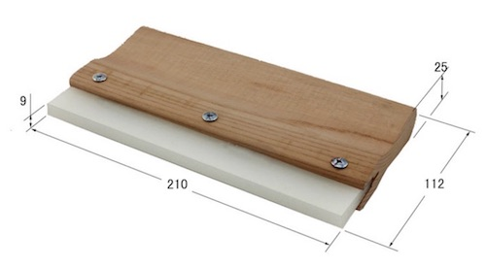 WHITE MATTE 50 | 53 |  | 8208 | 460 | 7828 | 7448 | 7068 | посмотреть | видео
 |  | 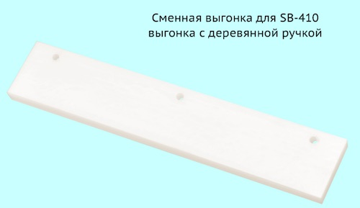 непрозрачный BLACK OUT | 0 |  | 10488 | 590 | 10108 | 9728 | 9348 | посмотреть | видео | действительно не прозрачный
 |  | CLEAR MATTE EXTRA | 73 |  | 14149 | 790 | 13555 | 12960 | 12366 | посмотреть
 |  | CLEAR MATTE 50 пм | 48 |  | 14980 |  | 14286 | 13593 | 12899 | посмотреть | видео | ширина 1.52м
 |  | CLEAR MATTE 30 пм | 48 |  | 9769 | 550 | 9333 | 8896 | 8460 | посмотреть | видео
 |  | CLEAR MATTE 20 пм | 48 |  | 7489 |  | 7155 | 6821 | 6486 | посмотреть
 |  | ширина рул. 105см CLEAR MATTE 50 пм | 48 |  | 9614 | 540 | 9234 | 8854 | 8474 | посмотреть | видео | ширина 1.05м
 |  | LINE 1 WHITE |  |  | 8664 | 510 | 8284 | 7904 | 7524 | посмотреть

 |  |  |  |  | Розница
 | Инструмент |  |  |  | Шт |  | от 5 шт | от 10 шт | от 20 шт
 | 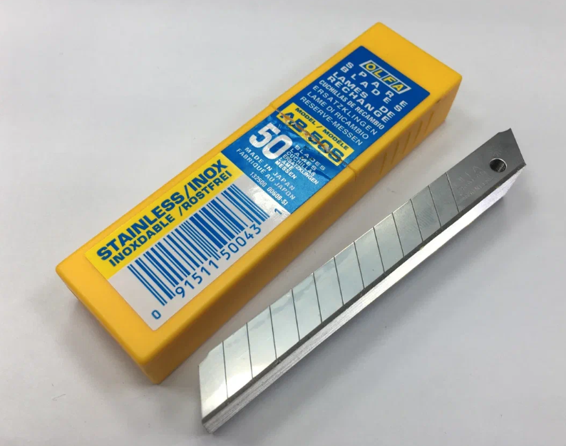 Лезвия OLFA AB- 50S (50 шт в пачке) |  |  |  | 2426 |  | 2356 | 2287 | 2218 | посмотреть
 | 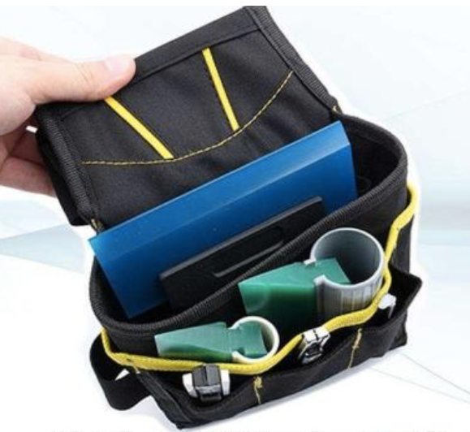 Сумка на пояс монтажника |  |  |  | 906 |  | 881 | 856 | 832 | посмотреть
 | 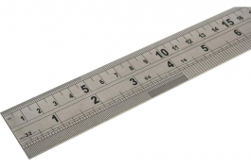 Металлическая крепкая линейка 100 см |  |  |  | 899 |  | 877 | 855 | 833 | посмотреть
 | 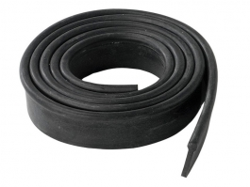 Профессиональная резина (черная) для канта 1 метр |  |  |  | 239 |  | 232 | 219 | 199
 | 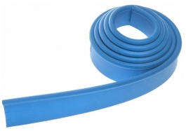 Профессиональная резина (синяя) для канта 1 метр |  |  |  | 239 |  | 232 | 219 | 199
 | 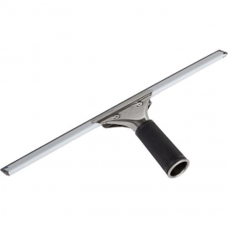 Водосгон с держателем шириной 350 мм |  |  |  | 460 |  | 446 | 416 | 371
 | 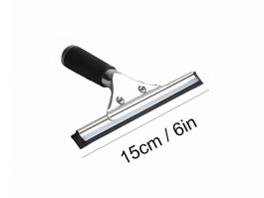 Водосгон с держателем шириной 150 мм |  |  |  | 398 |  | 387 | 364 | 329
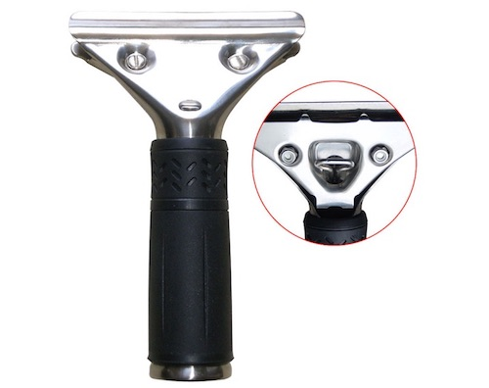
 | 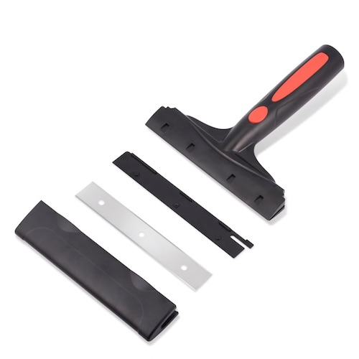 Скребок Triumph |  |  |  | 1806 |  | 1776 | 1717 | 1628 | посмотреть
 | 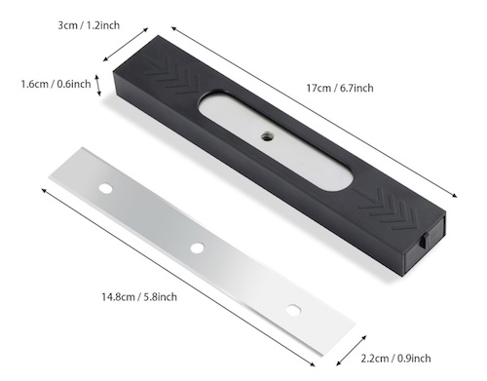 Лезвия запасные для Triumph New (25 шт.) |  |  |  | 1791 |  | 1737 | 1684 | 1630 | посмотреть
 | SB410 Широкая выгонка с деревянной ручкой |  |  |  | 1405 |  | 1350 | 1296 | 1241 | посмотреть
 | SB410-21 Сменная выгонка (210мм) |  |  |  | 798 |  | 776 | 755 | 734 | посмотреть
 | 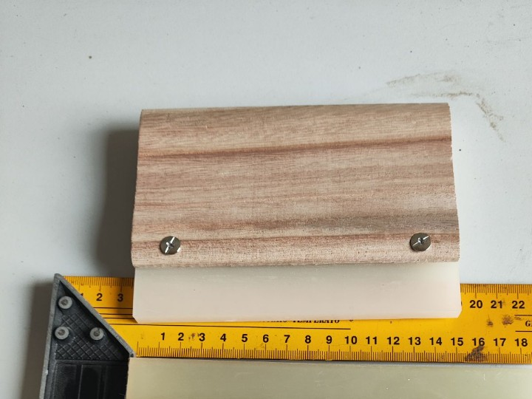 SB150 выгонка 15 см с деревянной ручкой |  |  |  | 998 |  | 957 | 916 | 875 | посмотреть
 | 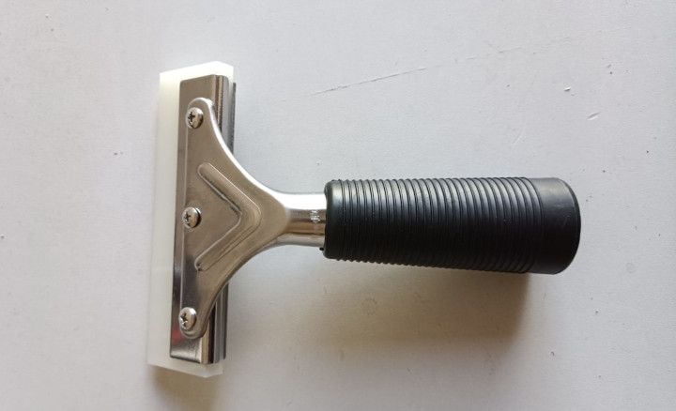 SB 450 Держатель с полиуретановой выгонкой (150 мм) |  |  |  | 1206 |  | 1158 | 1110 | 1062 | посмотреть
 |  Сменная вставка для держателя, полиуретановая (150 мм) |  |  |  | 600 |  | 580 | 560 | 541 | посмотреть
 | 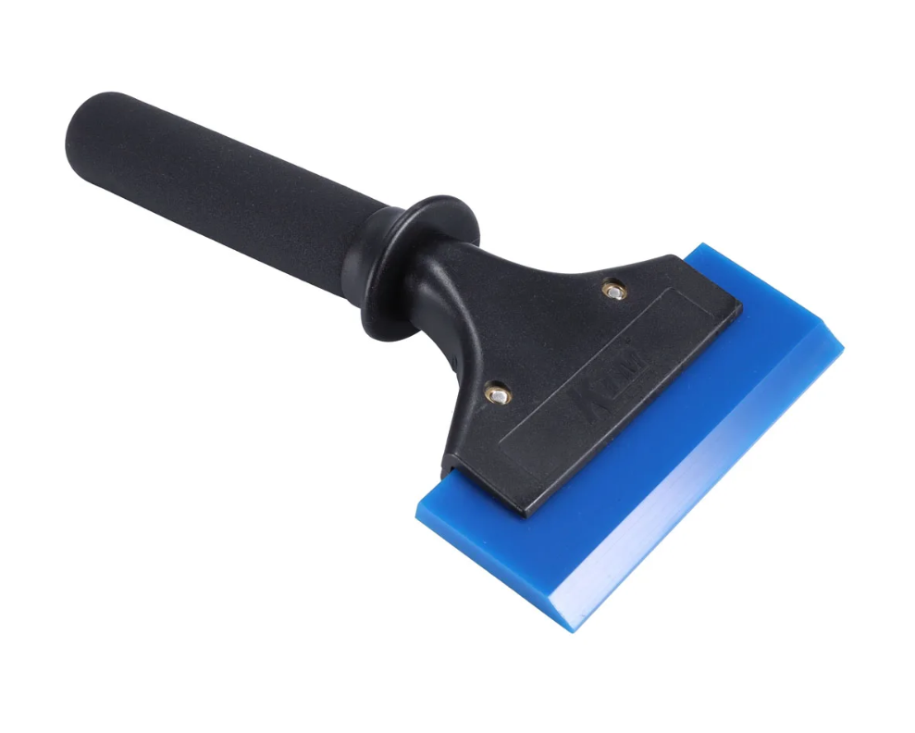 Handle 22 cm усиленная ручка 22 см для выгонки |  |  |  | 911 |  | 873 | 835 | 797 | посмотреть
 | SB512 Металлический держатель (120 мм) |  |  |  | 299 |  | 288 | 276 | 264 | посмотреть
 | 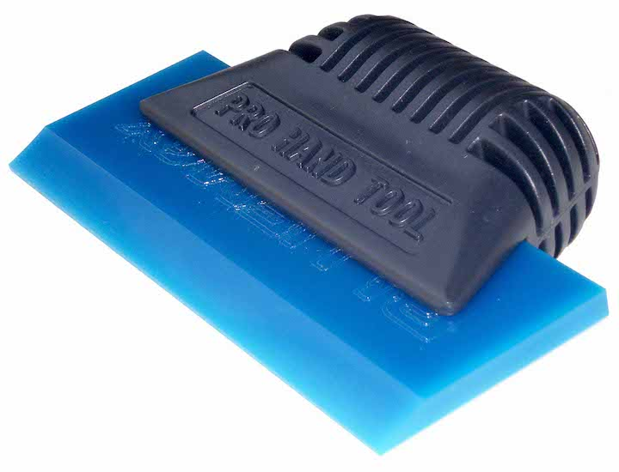 Пластиковая ручка для выгонок . bluemax покупается отдельно |  |  |  | 499 |  | 484 | 469 | 454 | посмотреть
 | 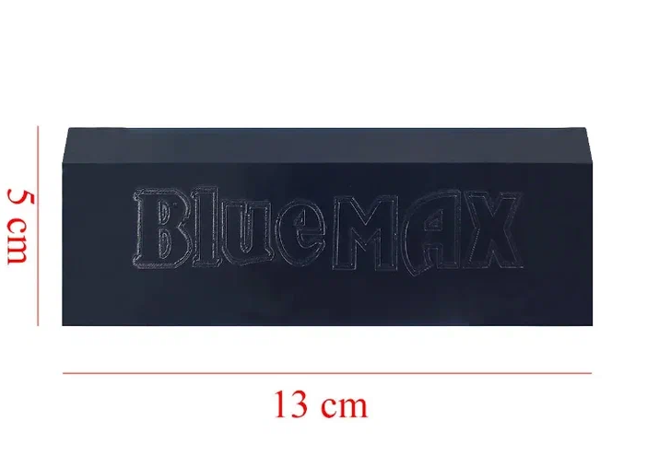 Выгонка Bluemax мягкая (10 х 7 см) |  |  |  | 279 |  | 271 | 262 | 254 | посмотреть
 | 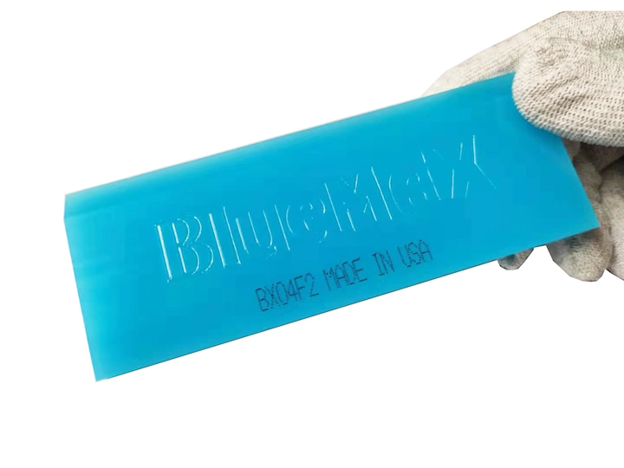 Выгонка Bluemax средней жесткости (10 х 7 см) |  |  |  | 376 |  | 366 | 356 | 347 | посмотреть
 | 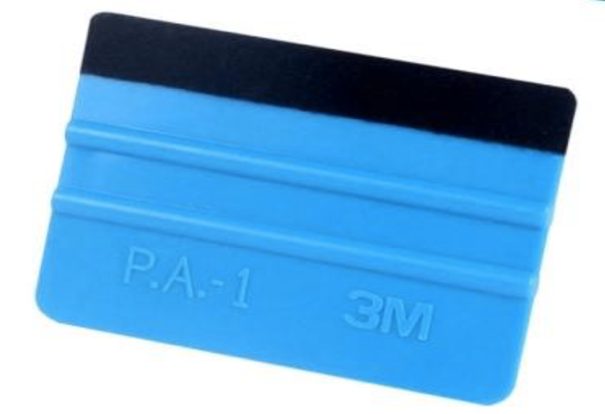 Пластиковая выгонка с фетровой насадкой |  |  |  | 99 |  | 97 | 96 | 94 | посмотреть
 | 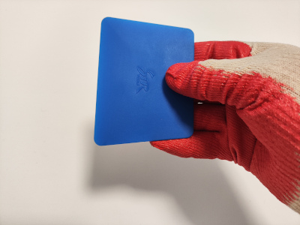 Мягкая трапеция (10 х 7 см) |  |  |  | 99 |  | 96 | 92 | 89 | посмотреть
 | 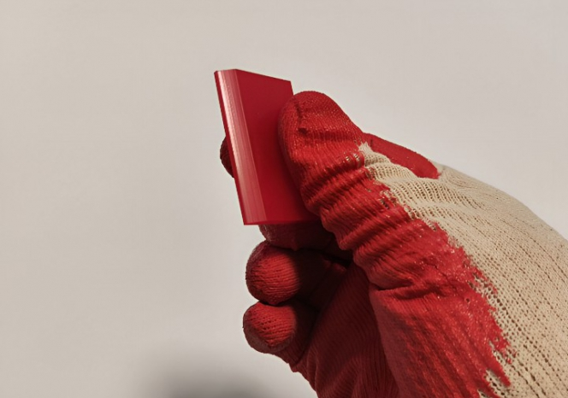 Красная полиуретановая выгонка 5 см |  |  |  | 99 |  | 97 | 96 | 94 | посмотреть
 | Пластиковая выгонка для выгонки пленки в углах |  |  |  | 69 |  | 67 | 66 | 64 | посмотреть
 | 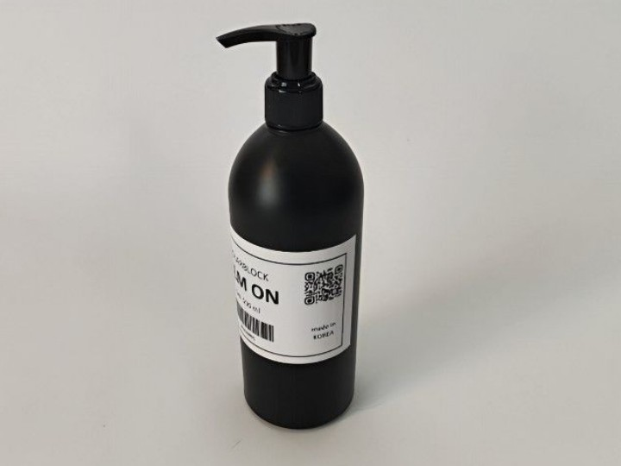 FILM ON, гель жидкость для установки пленки на окна |  |  |  | 798 |  | 775 | 752 | 729 | посмотреть
 | 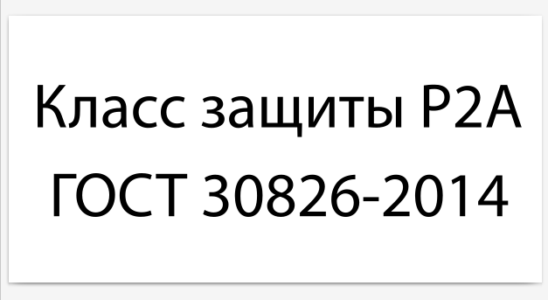 Шильдик класса защиты на стекло (30 шт) |  |  |  | 520 |  | 499 | 478 | 458 | посмотреть

 |  | Контакты
 |  | www.solarblock.ru
 |  | info@solarblock.ru
 |  | 8 (495) 150-35-78, 8 (800) 500-33-82
 |  | МАХ +79267379560

 |  | Условия доставки
 |  | https://www.solarblock.ru/buy-films/

 |  | ВК https://vk.ru/solarblockru

